data aset IKNB
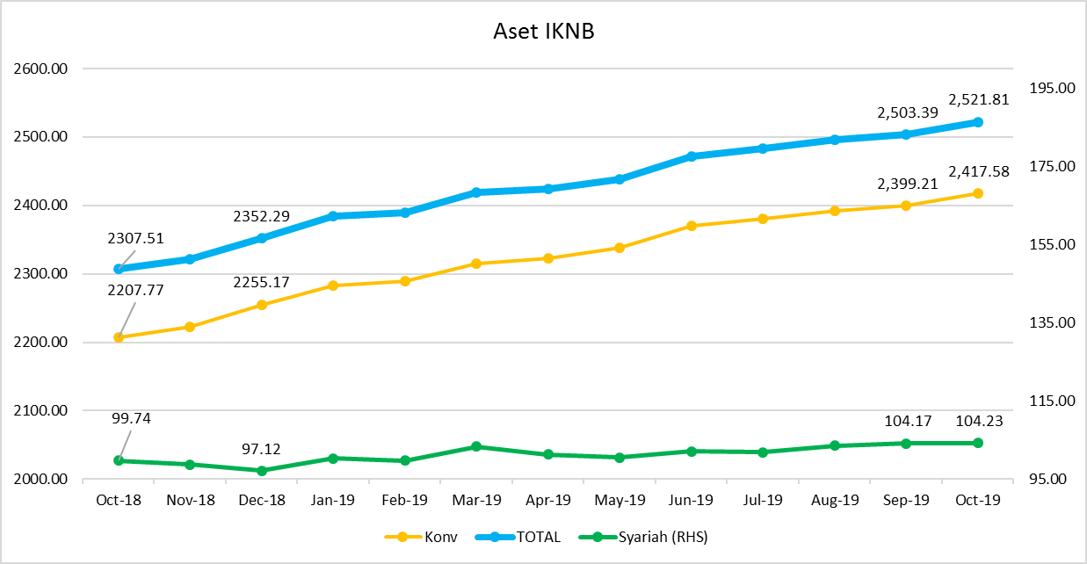
ASET INDUSTRI KEUANGAN NON BANK |  |  |  |  | ASET INDUSTRI KEUANGAN NON BANK

 |  |  | dalam triliun Rp |  |  |  |  | dalam miliar Rp
Komponen | Oktober 2019 |  | Total |  | Komponen | Oktober 2019 |  | Total
 | Konvensional | Syariah |  |  |  | Konvensional | Syariah
Asuransi | 1,301.85 | 44.59 | 1,346.44 |  | Asuransi | 1,301,847.48 | 44,587.91 | 1,346,435.39
Asuransi Jiwa | 546.05 | 36.85 | 582.90 |  | Asuransi Jiwa | 546,049.64 | 36,846.67 | 582,896.31
Asuransi Umum | 152.82 | 5.78 | 158.60 |  | Asuransi Umum | 152,824.55 | 5,779.47 | 158,604.02
Reasuransi | 25.03 | 1.96 | 27.00 |  | Reasuransi | 25,034.97 | 1,961.77 | 26,996.74
Asuransi Wajib | 133.51 | - | 133.51 |  | Asuransi Wajib | 133,505.16 | - | 133,505.16
Asuransi Sosial (BPJS) | 444.43 | - | 433.93 |  | Asuransi Sosial (BPJS) | 444,433.17 | - | 444,433.17
Lembaga Pembiayaan | 593.66 | 26.97 | 620.64 |  | Lembaga Pembiayaan | 593,663.56 | 26,973.51 | 620,637.06
Perusahaan Pembiayaan | 496.85 | 20.08 | 516.93 |  | Perusahaan Pembiayaan | 496,853.41 | 20,075.46 | 516,928.87
Modal Ventura | 14.11 | 2.46 | 16.57 |  | Modal Ventura | 14,107.85 | 2,462.55 | 16,570.40
PP Infrastruktur | 82.70 | 4.44 | 87.14 |  | PP Infrastruktur | 82,702.31 | 4,435.50 | 87,137.80
Dana Pensiun | 286.97 | 4.17 | 291.14 |  | Dana Pensiun | 286,971.41 | 4,166.40 | 291,137.81
DPPK-PPMP | 159.92 | 0.32 | 160.25 |  | DPPK-PPMP | 159,922.95 | 323.79 | 160,246.74
DPPK-PPIP | 34.96 | 0.11 | 35.07 |  | DPPK-PPIP | 34,955.64 | 113.71 | 35,069.34
DPLK | 92.09 | 3.73 | 95.82 |  | DPLK | 92,092.82 | 3,728.90 | 95,821.72
LKK | 219.83 | 28.07 | 247.90 |  | LKK | 219,825.56 | 28,071.16 | 247,896.72
1. LPEI | 101.18 | 13.97 | 115.15 |  | 1. LPEI | 101,182.91 | 13,965.33 | 115,148.24
2. Pergadaian | 50.06 | 10.65 | 60.71 |  | 2. Pergadaian | 50,064.94 | 10,645.87 | 60,710.80
3. Lembaga Penjamin | 19.65 | 2.01 | 21.66 |  | 3. Lembaga Penjamin | 19,648.23 | 2,013.19 | 21,661.42
4. PT SMF (Persero) | 23.38 | 1.45 | 24.82 |  | 4. PT SMF (Persero) | 23,377.32 | 1,446.76 | 24,824.08
5. PT PNM (Persero) | 22.34 | - | 22.34 |  | 5. PT PNM (Persero) | 22,337.39 | - | 22,337.39
6. PT Danareksa (Persero) | 3.21 | - | 3.21 |  | 6. PT Danareksa (Persero) | 3,214.78 | - | 3,214.78
Jasa Penunjang | 12.02 | - | 12.02 |  | Jasa Penunjang | 12,020.00 | - | 12,020.00
Pialang Asuransi | 7.76 | - | 7.76 |  | Pialang Asuransi | 7,760.00 | - | 7,760.00
Pialang Reasuransi | 4.26 | - | 4.26 |  | Pialang Reasuransi | 4,260.00 | - | 4,260.00
LKM | 0.52 | 0.40 | 0.92 |  | LKM | 516.87 | 402.88 | 919.75
Fintech | 2.73 | 0.03 | 2.76 |  | Fintech | 2,731.34 | 28.74 | 2,760.08
TOTAL | 2,417.58 | 104.23 | 2,521.81 |  | TOTAL | 2,417,576.22 | 104,230.59 | 2,521,806.81

Keterangan :
Data aset LKM menggunakan data Kuartal II 2019.
Data aset Jasa Penunjang menggunakan data Semester I 2019.
 |  |  |  | triliun Rp

Pelaku IKNB
JUMLAH PELAKU
INDUSTRI KEUANGAN NON BANK

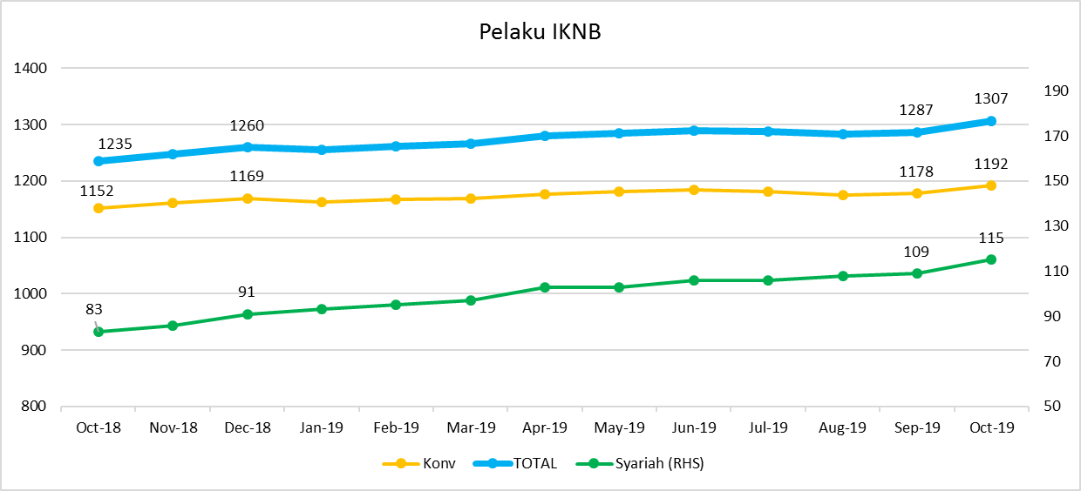
Komponen | Oktober 2019 |  | Total
 | Konvensional | Syariah*
Asuransi | 138 | 13 | 151
Asuransi Jiwa | 53 | 7 | 60
Asuransi Umum | 74 | 5 | 79
Reasuransi | 6 | 1 | 7
Asuransi Wajib | 3 | - | 3
Asuransi Sosial (BPJS) | 2 | - | 2
Lembaga Pembiayaan | 239 | 9 | 248
Perusahaan Pembiayaan | 180 | 5 | 185
Modal Ventura | 57 | 4 | 61
PP Infrastruktur | 2 | - | 2
Dana Pensiun | 225 | 3 | 228
DPPK-PPMP | 159 | 1 | 160
DPPK-PPIP | 41 | 1 | 42
DPLK | 25 | 1 | 26
LKK | 98 | 5 | 103
1. LPEI | 1 | 0 | 1
2. Pergadaian | 74 | 3 | 77
3. Lembaga Penjamin | 20 | 2 | 22
4. PT SMF (Persero) | 1 | - | 1
5. PT PNM (Persero) | 1 | - | 1
6. PT Danareksa (Persero) | 1 | - | 1
Jasa Penunjang IKNB | 234 | - | 234
1. Pialang Asuransi | 164 | - | 164
2. Pialang Reasuransi | 43 | - | 43
3. Jasa Penilai Kerugian | 27 | - | 27
LKM | 126 | 73 | 199
Fintech | 132 | 12 | 144
TOTAL | 1,192 | 115 | 1,307

Keterangan :
*Data Full Fledge Syariah

